Form Responses 1
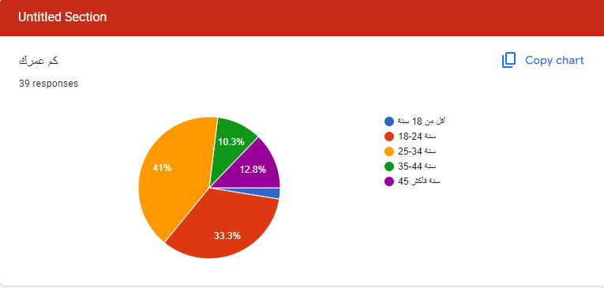
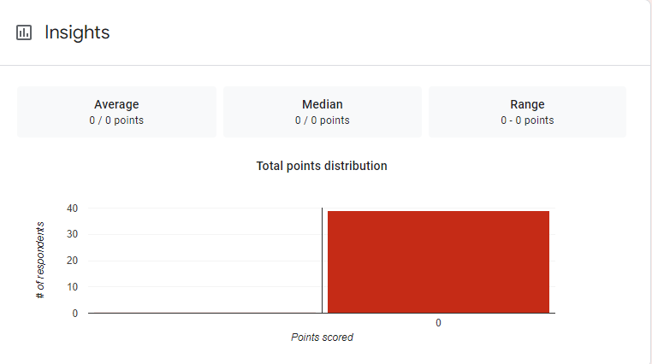
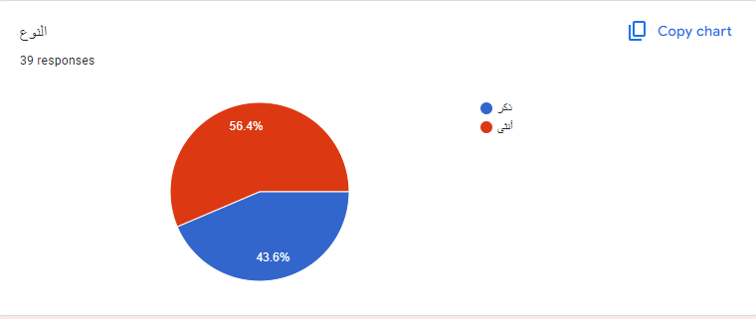
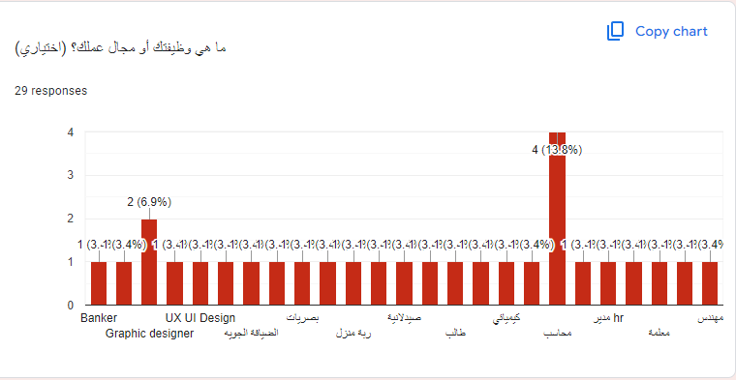
Timestamp | Score | كم عمرك | النوع | أين تعيش؟ (يرجى ذكر الدولة والمدينة) | ما هي وظيفتك أو مجال عملك؟ (اختياري) | هل سبق لك أن استخدمت تطبيقًا لبيع الطعام المتبقي؟ | ما رأيك في فكرة بيع الطعام الغير مباع (المتبقي ) بدلاً من التخلص منه؟ | ما العوامل التي قد تدفعك لاستخدام تطبيق كهذا؟ (يمكن اختيار أكثر من خيار) | ما نوع التصميم الذي تفضله للتطبيق؟ | ما هي المميزات التي ترغب في رؤيتها في التطبيق؟ (يمكن اختيار أكثر من خيار) | هل تفضل عرض الأطعمة بترتيب معين؟ | ما الذي قد يمنعك من استخدام تطبيق كهذا؟ (يمكن اختيار أكثر من خيار) | هل لديك أي مخاوف تتعلق بالصحة والسلامة عند شراء الطعام المتبقي؟ | هل لديك أي اقتراحات لتحسين هذا النوع من التطبيقات؟ (يرجى التوضيح) | إذا كنت ستُطوّر تطبيقًا مشابهًا، ما الميزة الأساسية التي ستضيفها؟ | ما نوع الطعام الذي تفضله ؟ | هل تفضل تناول الطعام في المطعم /توصيل دليفري | Column 16 | Column 16
1/18/2025 | 0 | 45 سنة فأكثر | ذكر | الإسكندرية - مصر | كيميائي | لا | فكرة جيدة | خيارات الطعام المتنوعة | تصميم بسيط وواضح | إمكانية التصفية حسب نوع الطعام | الأكثر طلبًا | قلق بشأن جودة الطعام | نعم | - | -
1/18/2025 | 0 | 18-24 سنة | ذكر | القليوبية-مصر | الهندسة الميكانيكية | لا | فكرة ممتازة | الحفاظ على البيئة | ألوان زاهية وجذابة | إمكانية التصفية حسب نوع الطعام, تقييم ومراجعات البائعين, الدفع الإلكتروني, تتبع الطلبات | الأقرب إلى موقعي الجغرافي | قلق بشأن جودة الطعام, عدم الثقة في البائعين | نعم | استهداف المطاعم بشكل اساسي | سهولة الاستخدام- الألوان الزاهية
1/18/2025 | 0 | 18-24 سنة | ذكر | مصر الفيوم | مجال المطاعم | لا | فكرة ممتازة | الحفاظ على البيئة | تصميم مبتكر وحديث | إمكانية التصفية حسب نوع الطعام | الأكثر طلبًا | عدم الثقة في البائعين | نعم | سهولة الاستخدام | سهولة التواصل
1/18/2025 | 0 | 45 سنة فأكثر | ذكر | القاهرة مصر | Banker | لا | فكرة ممتازة | سعر منخفض, الحفاظ على البيئة, سهولة الاستخدام, خيارات الطعام المتنوعة | تصميم مبتكر وحديث | إمكانية التصفية حسب نوع الطعام, تقييم ومراجعات البائعين, الدفع الإلكتروني, نظام الإشعارات بالعروض الجديدة, تتبع الطلبات | الأقرب إلى موقعي الجغرافي | قلق بشأن جودة الطعام | نعم | من الممكن وضع اختيار ان يكون الطعام مجاني لاغراض خيرية | ان يضاف اختيار التبرع للطعام بدون مقابل
1/18/2025 | 0 | 18-24 سنة | أنثى | مصر في مدينه القيوم الحديده |  | لا | فكرة جيدة | الحفاظ على البيئة, سهولة الاستخدام | ألوان دافئة ومريحة | إمكانية التصفية حسب نوع الطعام, تقييم ومراجعات البائعين | الأكثر طلبًا | قلق بشأن جودة الطعام, عدم الثقة في البائعين | نعم | لا يوجد | ميزه الجوده
1/18/2025 | 0 | 45 سنة فأكثر | أنثى | جمهورية مصر العربيه شبر الخيمة |  | لا | فكرة ممتازة | أخرى (يرجى التوضيح: _____) | ألوان دافئة ومريحة | تتبع الطلبات | الأكثر طلبًا | قلق بشأن جودة الطعام, عدم الثقة في البائعين | نعم | سرعة توزيعه خوفا من فساده | الاهتمام بالنظافة والتنظيم الملائم
1/18/2025 | 0 | 45 سنة فأكثر | ذكر | القاهره. مصر |  | لا | فكرة غير جيدة | الحفاظ على البيئة | ألوان زاهية وجذابة | أخرى (يرجى التوضيح: _____) | الأكثر طلبًا | قلق بشأن جودة الطعام | نعم | لا | صورة للطعام
1/18/2025 | 0 | 25-34 سنة | ذكر | القليوبيه | مهندس | لا | فكرة ممتازة | الحفاظ على البيئة | تصميم بسيط وواضح | إمكانية التصفية حسب نوع الطعام | الأرخص سعرًا | عدم وجود خيارات قريبة | لا | No | Available every where
1/18/2025 | 0 | 25-34 سنة | أنثى | مصر - الاسكندرية | ربة منزل | لا | فكرة ممتازة | الحفاظ على البيئة | تصميم بسيط وواضح | إمكانية التصفية حسب نوع الطعام | الأقرب إلى موقعي الجغرافي | قلق بشأن جودة الطعام | نعم | الاهتمام بالجودة والمتابعة الجيدة | .
1/18/2025 | 0 | 45 سنة فأكثر | ذكر | مصر القاهره | محاسب | لا | فكرة جيدة | سعر منخفض, الحفاظ على البيئة, أخرى (يرجى التوضيح: _____) | تصميم مبتكر وحديث | تقييم ومراجعات البائعين | القريب من انتهاء الصلاحية | قلق بشأن جودة الطعام, عدم الثقة في البائعين | نعم | متبقى ويكون طازجا يوميا | جودة خدمة ما بعد البيع والمتابعة
1/18/2025 | 0 | أقل من 18 سنة | أنثى | الجيزه مصر | طالب | لا | فكرة جيدة | سعر منخفض, خيارات الطعام المتنوعة | ألوان زاهية وجذابة | إمكانية التصفية حسب نوع الطعام, الدفع الإلكتروني | الأكثر طلبًا | قلق بشأن جودة الطعام, عدم الثقة في البائعين | نعم | لا | معاينة جودة الطعام
1/18/2025 | 0 | 25-34 سنة | أنثى | مصر الفيوم |  | لا | فكرة غير جيدة | أخرى (يرجى التوضيح: _____) | تصميم بسيط وواضح | إمكانية التصفية حسب نوع الطعام, تقييم ومراجعات البائعين, الدفع الإلكتروني, نظام الإشعارات بالعروض الجديدة, تتبع الطلبات, أخرى (يرجى التوضيح: _____) | القريب من انتهاء الصلاحية | قلق بشأن جودة الطعام, عدم الثقة في البائعين | نعم | لا ارجح الفكرة | لا شئ
1/18/2025 | 0 | 25-34 سنة | أنثى | مصر اسكندريه | الضيافة الجويه | لا | فكرة ممتازة | سعر منخفض, الحفاظ على البيئة, سهولة الاستخدام, خيارات الطعام المتنوعة | ألوان دافئة ومريحة | إمكانية التصفية حسب نوع الطعام, تقييم ومراجعات البائعين, الدفع الإلكتروني, تتبع الطلبات | الأقرب إلى موقعي الجغرافي | قلق بشأن جودة الطعام, عدم وجود خيارات قريبة, عدم الثقة في البائعين | نعم | ًًًًً | لا اعلم
1/18/2025 | 0 | 25-34 سنة | ذكر | الفيوم | مدير hr | لا | محايد | سعر منخفض | تصميم مبتكر وحديث | تقييم ومراجعات البائعين, نظام الإشعارات بالعروض الجديدة | الأكثر طلبًا | قلق بشأن جودة الطعام | نعم | لا | توضيح مدى جودة كل طعام
1/18/2025 | 0 | 18-24 سنة | أنثى | مصر / الفيوم | طالبة | لا | فكرة جيدة | سعر منخفض | تصميم بسيط وواضح | إمكانية التصفية حسب نوع الطعام, تقييم ومراجعات البائعين, الدفع الإلكتروني, نظام الإشعارات بالعروض الجديدة, تتبع الطلبات | الأكثر طلبًا | قلق بشأن جودة الطعام, عدم وجود خيارات قريبة, عدم الثقة في البائعين | نعم | ...... | ........
1/18/2025 | 0 | 25-34 سنة | أنثى | جمهوريه مصر العربيه القاهره | معلمه | لا | فكرة ممتازة | الحفاظ على البيئة, سهولة الاستخدام | تصميم بسيط وواضح | إمكانية التصفية حسب نوع الطعام, تقييم ومراجعات البائعين, تتبع الطلبات | الأكثر طلبًا | قلق بشأن جودة الطعام, عدم الثقة في البائعين | نعم | توضيح مكونات و طريقه عمل الطعام المباع | سهوله الاستخدام و سهوله التواصل مع المستخدمين عمل قسم للشكاوي و متابعتها
1/19/2025 | 0 | 18-24 سنة | أنثى | الاسكندريه |  | لا | فكرة جيدة | الحفاظ على البيئة | تصميم بسيط وواضح | إمكانية التصفية حسب نوع الطعام, تقييم ومراجعات البائعين, الدفع الإلكتروني, نظام الإشعارات بالعروض الجديدة, تتبع الطلبات | الأكثر طلبًا | قلق بشأن جودة الطعام | لا | لا | النظام
1/19/2025 | 0 | 35-44 سنة | ذكر | مصر..القاهرة |  | لا | فكرة جيدة | خيارات الطعام المتنوعة | تصميم بسيط وواضح | إمكانية التصفية حسب نوع الطعام | القريب من انتهاء الصلاحية | قلق بشأن جودة الطعام | نعم | الحرص على جودة وتغليف الطعام | ميزة توصيل. دليفرى
1/19/2025 | 0 | 18-24 سنة | أنثى | مصر محافظة الاسكندرية | دراسة الاعلام | لا | فكرة ممتازة | الحفاظ على البيئة, سهولة الاستخدام, خيارات الطعام المتنوعة |  | إمكانية التصفية حسب نوع الطعام, تقييم ومراجعات البائعين, نظام الإشعارات بالعروض الجديدة, تتبع الطلبات | الأكثر طلبًا | قلق بشأن جودة الطعام, صعوبة الاستخدام, عدم وجود خيارات قريبة, عدم الثقة في البائعين | نعم | .. | ..
1/19/2025 | 0 | 18-24 سنة | أنثى | مصر-الاسكندرية | Software engineering | لا | فكرة ممتازة | سعر منخفض, الحفاظ على البيئة, سهولة الاستخدام, خيارات الطعام المتنوعة |  | إمكانية التصفية حسب نوع الطعام, نظام الإشعارات بالعروض الجديدة, تتبع الطلبات | الأرخص سعرًا | عدم وجود خيارات قريبة, عدم الثقة في البائعين | نعم | Deal with trusted rest. | Provide delivery during late hours
1/19/2025 | 0 | 18-24 سنة | أنثى | الاسكندرية | UX UI Design | لا | محايد | سهولة الاستخدام |  | إمكانية التصفية حسب نوع الطعام, تقييم ومراجعات البائعين, نظام الإشعارات بالعروض الجديدة | القريب من انتهاء الصلاحية | قلق بشأن جودة الطعام, عدم الثقة في البائعين | نعم | التاكد من نضافة وسلامة الطعام | الثقة في جودة الطعام
1/20/2025 | 0 | 18-24 سنة | أنثى | اسكندريه | سياحه | لا | فكرة ممتازة | سعر منخفض |  | تقييم ومراجعات البائعين | الأكثر طلبًا | قلق بشأن جودة الطعام | نعم | لا | لا
1/20/2025 | 0 | 18-24 سنة | ذكر | الاسكندريه/ مصر | صيدلي | لا | فكرة جيدة | سعر منخفض, خيارات الطعام المتنوعة |  | تقييم ومراجعات البائعين, الدفع الإلكتروني, تتبع الطلبات | الأكثر طلبًا | قلق بشأن جودة الطعام, عدم وجود خيارات قريبة | نعم | اضافة جزء لبيع الاكل المنزلي للغير قادرين علي افتتاح محلات | اراء العملاء حول الطعام ( صالح ولا مجرد باقي طعام غير صالح لاعادة البيع )
1/20/2025 | 0 | 25-34 سنة | أنثى | Alexandria, Egypt | English Instructor | لا | فكرة ممتازة | سعر منخفض, الحفاظ على البيئة, سهولة الاستخدام, خيارات الطعام المتنوعة |  | إمكانية التصفية حسب نوع الطعام, تقييم ومراجعات البائعين, الدفع الإلكتروني, تتبع الطلبات | الأقرب إلى موقعي الجغرافي | قلق بشأن جودة الطعام, صعوبة الاستخدام | Sometimes | No | Pictures of the food
1/20/2025 | 0 | 35-44 سنة | ذكر | الاسكندريه | بصريات | لا | فكرة غير جيدة | الحفاظ على البيئة |  | إمكانية التصفية حسب نوع الطعام | الأكثر طلبًا | قلق بشأن جودة الطعام | نعم | يجب أن يكون التطبيق فيه فكره أوضح علي نوعيه الطعام | أضيف الي التطبيق بعض المواقف تكون حدثت لك اثناء تناول طعامك في الخارج
1/20/2025 | 0 | 25-34 سنة | أنثى | الجيزة/مصر | معلمة | لا | فكرة جيدة | الحفاظ على البيئة |  | إمكانية التصفية حسب نوع الطعام, تقييم ومراجعات البائعين, الدفع الإلكتروني, نظام الإشعارات بالعروض الجديدة, تتبع الطلبات | القريب من انتهاء الصلاحية | قلق بشأن جودة الطعام, عدم الثقة في البائعين | نعم | أن يكون الطعام من مصدر موثوق وصحي | إمكانية معرفة من أين يأتي الطعام وسبب التخلص منه
1/22/2025 | 0 | 25-34 سنة | ذكر | مصر / الاسكندرية | محاسب | لا | فكرة جيدة | سعر منخفض |  | إمكانية التصفية حسب نوع الطعام | الأكثر طلبًا | قلق بشأن جودة الطعام, عدم وجود خيارات قريبة, عدم الثقة في البائعين | نعم | ان لا يكون المنتج قريبا جدا من وقت الصلاحيه | الخضروات
1/22/2025 | 0 | 25-34 سنة | ذكر | اسكندرية | مدرب جيم | نعم | فكرة ممتازة | خيارات الطعام المتنوعة |  | نظام الإشعارات بالعروض الجديدة, تتبع الطلبات | الأكثر طلبًا | قلق بشأن جودة الطعام | نعم | لا | لا شئ
1/22/2025 | 0 | 18-24 سنة | ذكر | اسكندريه |  | لا | فكرة غير جيدة | مش عجباني الفكره كانت هتبقي احسن لو بيساعد مش بيع |  | إمكانية التصفية حسب نوع الطعام | الأقرب إلى موقعي الجغرافي | قلق بشأن جودة الطعام | نعم | المساعد مش البيع يعني لو حد يعرف مكان حد مشرد ممكن يحط عنونه | مفيش
1/22/2025 | 0 | 18-24 سنة | أنثى | مصر الاسكندريه | محاسب | لا | فكرة ممتازة | سعر منخفض |  | تقييم ومراجعات البائعين | الأكثر طلبًا | قلق بشأن جودة الطعام | نعم | لا | لا
1/23/2025 | 0 | 25-34 سنة | أنثى | مصر -اسيوط | مصمم ويب | لا | محايد | الحفاظ على البيئة |  | تقييم ومراجعات البائعين | القريب من انتهاء الصلاحية | قلق بشأن جودة الطعام | نعم | التأكد من مصداقية البائعين وجودة المنتج المعروض امكانية توصيل سريعة عروض مناسبة مراعاة كبار السن وذوي الاحتياجات في التصميم | خدمة صوتيه تفيد كبار السن او الاشخاص اللي مابيعرفوش يتعاملوا مع التكنولوجيا بحيث انه ممكن التطبيق يقرألهم المنتجات ويفترح عروض
1/25/2025 | 0 | 25-34 سنة | أنثى | مصر الاسكندرية | الصحة | لا | فكرة جيدة | سعر منخفض, الحفاظ على البيئة |  | إمكانية التصفية حسب نوع الطعام, تقييم ومراجعات البائعين, تتبع الطلبات | الأرخص سعرًا | قلق بشأن جودة الطعام | نعم | سهولة الاستخدام | وجود عوامل مساعدة لذوي الاحتياجات الخاصه | البيتزا | ربما
1/25/2025 | 0 | 25-34 سنة | أنثى | Alexandria | Graphic designer | لا | فكرة جيدة | سعر منخفض, الحفاظ على البيئة |  | تقييم ومراجعات البائعين, الدفع الإلكتروني, نظام الإشعارات بالعروض الجديدة, تتبع الطلبات | الأقرب إلى موقعي الجغرافي | قلق بشأن جودة الطعام, عدم الثقة في البائعين | نعم | Test the Food before we buy it | Delivery on time _ use credit card | Healthy food | ديليفري
1/25/2025 | 0 | 35-44 سنة | أنثى | مصر ..الإسكندرية | صيدلانية | لا | محايد | التأكد من النظافة و عدم وضع ادوات طعام بها من شخص آخر |  | تقييم ومراجعات البائعين, نظام الإشعارات بالعروض الجديدة | الأكثر طلبًا | قلق بشأن جودة الطعام | نعم | التأكيد على كيفية جمع وتخزين وتغليف هذا الطعام | عمل photo gallery لنوضيح الفكرة والتأكيد على عنصر النظافة | وجبات سريعه | ديليفري
1/25/2025 | 0 | 35-44 سنة | ذكر | مصر الاسكندرية | محاسب | نعم | فكرة ممتازة | سعر منخفض, الحفاظ على البيئة, مساعدة محدودى ومعدومى الدخل |  | إمكانية التصفية حسب نوع الطعام, تقييم ومراجعات البائعين, الدفع الإلكتروني, نظام الإشعارات بالعروض الجديدة, تتبع الطلبات | الأقرب إلى موقعي الجغرافي | قلق بشأن جودة الطعام, عدم الثقة في البائعين | نعم | وضع حل لضمان جودة الطعام لإكتساب ثقة العملاء | اضافة امكانية للمنازل تقديم الأكل الزائد عن احتياجاتها مع اضافة الضمان لجودة الطعام | اطباق شرقيه | ديليفري
1/25/2025 | 0 | 25-34 سنة | ذكر | الاسكندرية | Graphic designer | لا | محايد | سعر منخفض |  | نظام الإشعارات بالعروض الجديدة | القريب من انتهاء الصلاحية | قلق بشأن جودة الطعام, عدم الثقة في البائعين | نعم | لا | . | البيتزا | في المطعم
1/25/2025 | 0 | 25-34 سنة | ذكر | اسكندرية |  | لا | فكرة ممتازة | الحفاظ على البيئة, سهولة الاستخدام, خيارات الطعام المتنوعة |  | تقييم ومراجعات البائعين | الأقرب إلى موقعي الجغرافي | عدم الثقة في البائعين | نعم | ان يكون التطبيق سهل الاستخدام وواضح | ميزة التعليقات لانها تعطي ثقة عندما ارعي تعليق جيد عن الخدمة | البيتزا | في المطعم
1/25/2025 | 0 | 18-24 سنة | أنثى | الدولة: مصر / المدينة: الاسكندرية |  | لا | فكرة جيدة | سعر منخفض, خيارات الطعام المتنوعة |  | إمكانية التصفية حسب نوع الطعام, تقييم ومراجعات البائعين, تتبع الطلبات | الأكثر طلبًا | قلق بشأن جودة الطعام, عدم الثقة في البائعين | نعم | لا | الاختيار حسب المكونات | البيتزا | في المطعم
1/25/2025 | 0 | 25-34 سنة | أنثى |  |  | لا | فكرة جيدة | الحفاظ على البيئة |  | إمكانية التصفية حسب نوع الطعام, تقييم ومراجعات البائعين, الدفع الإلكتروني, نظام الإشعارات بالعروض الجديدة | القريب من انتهاء الصلاحية | قلق بشأن جودة الطعام, صعوبة الاستخدام, عدم الثقة في البائعين | نعم | لا | التاكد من جوده الطعام المطبقي | البيتزا | في المطعم

